zał. 4 Dylów
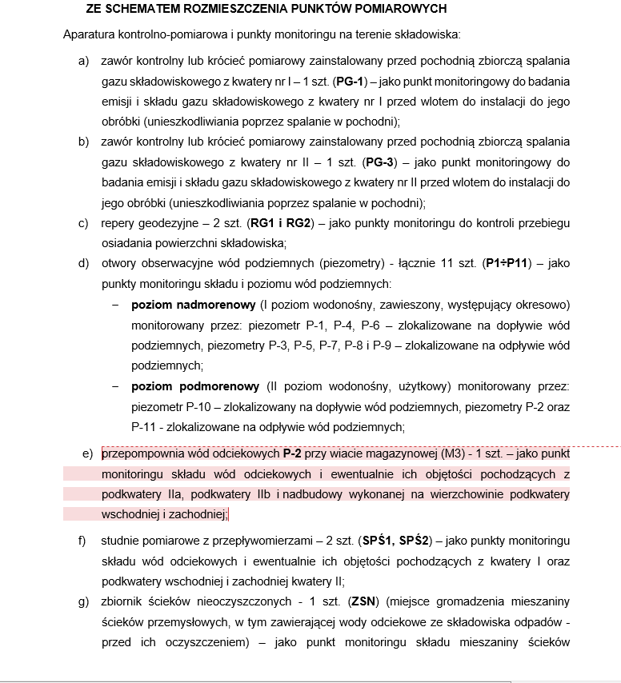
SKŁADOWISKO ODPADÓW INNYCH NIŻ NIEBEZPIECZNE I OBOJĘTNE - DYLÓW "A" (gm. Pajęczno) + Instalacja MBP
BADANIA WYKONYWANE W I KWARTALE 2024 R. (styczeń-marzec)
Lp. | WSKAŹNIK | Jednostka | Analiza wód podziemnych (poziom i skład wód) | Analiza wód odciekowych (objętość, skład) |  |  |  |  |  |  | Analiza biogazu (skład i emisja) |  |  | Analiza wód odciekowych (objętość, skład) MBP |  | RAPORT kwartalny z Monitoringu Składowisk Odpadów innych niż niebezpieczne i obojętne (2024)
 |  |  | IPSO | IPSO | IPSO | IPSO | IPSO | IPSO | PW | PW | IPSO |  |  | PZ (BAT) | PZ (BAT)
 |  |  | zakres podstawowy | zakres podstawowy | zakres podstawowy | zakres dodatkowy 1 | zakres dodatkowy 1 | zakres dodatkowy 1 | zakres dodatkowy 2 | zakres dodatkowy 3 | zakres podstawowy |  |  | zakres dodatkowy | zakres dodatkowy
1. | odczyn pH | - | ✔ | ✔ | ✔ | ✔ | ✔ | ✔ | ✔ | ✔ |  |  |  | ✔ | ✔
2. | przewodność elektrolityczna właściwa | µS/cm | ✔ | ✔ | ✔ | ✔ | ✔ | ✔ |  |  |  |  |  | ✔ | ✔
3. | Ołów | mg Pb/l | ✔ | ✔ | ✔ | ✔ | ✔ | ✔ |  |  |  |  |  | ✔ | ✔
4. | Kadm | mg Cd/l | ✔ | ✔ | ✔ | ✔ | ✔ | ✔ | ✔ | ✔ |  |  |  | ✔ | ✔
5. | Miedź | mg Cu/l | ✔ | ✔ | ✔ | ✔ | ✔ | ✔ |  |  |  |  |  | ✔ | ✔
6. | Cynk | mg Zn/l | ✔ | ✔ | ✔ | ✔ | ✔ | ✔ |  |  |  |  |  | ✔ | ✔
7. | Chrom VI | mg Cr/l | ✔ | ✔ | ✔ | ✔ | ✔ | ✔
8. | Rtęć | mg Hg/l | ✔ | ✔ | ✔ | ✔ | ✔ | ✔ | ✔ |  |  |  |  | ✔ | ✔
9. | OWO | mg C/l | ✔ | ✔ | ✔ | ✔ | ✔ | ✔
10. | suma WWA | µg/l | ✔ | ✔ | ✔ | ✔ | ✔ | ✔
11. | Poziom lustra wody | m | ✔
12. | Arsen | mg/l |  |  |  |  |  |  |  |  |  |  |  | ✔ | ✔
13. | Nikiel | mg/l |  |  |  |  |  |  |  |  |  |  |  | ✔ | ✔
14. | Węglowodory ropopochodne | mg/l
15. | Fosfor ogólny P | mg/l
16. | Azot amonowy | mg/l
17. | Metan (CH4) | % kg/h |  |  |  |  |  |  |  |  | ✔
18. | Tlen (O2) | %; kg/h |  |  |  |  |  |  |  |  | ✔
19. | Dwutlenek węgla (CO2) | %; kg/h |  |  |  |  |  |  |  |  | ✔
20. | Temperatura | °C |  |  |  |  |  |  | ✔ | ✔ | ✔ |  |  | ✔ | ✔
21. | Chrom ogólny | mg/l |  |  |  |  |  |  |  |  |  |  |  | ✔ | ✔
22. | BZT5 | mg O2/l |  |  |  |  |  |  |  |  |  |  |  | ✔ | ✔
23. | ChZT Cr | mg/l
24. | Azot ogólny | mg/l

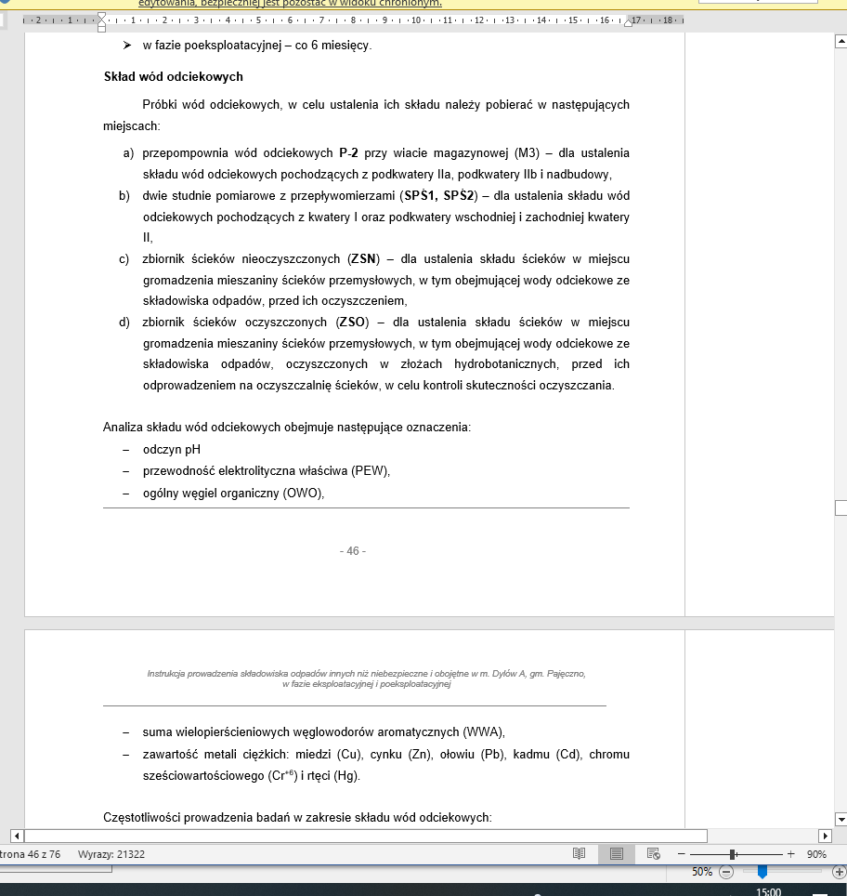
MIEJSCE POBORU ORAZ CZĘSTOTLIWOŚĆ WYKONYWANIA BADAŃ
1 | MIEJSCE POBORU |  | Składowisko odpadów innych niż niebezpieczne i obojętne zlokalizowane w Dylów "A" + instalacja MBP |  |  |  |  |  | Odcieki z zbiornika pochodzące ze składowiska w Dylowie ''A" kierowane do punktów zlewnych |  | Składowisko odpadów innych niż niebezpieczne i obojętne zlokalizowane w Dylów "A" |  |  | instalacja MBP |  | Składowisko odpadów innych niż niebezpieczne i obojętne zlokalizowane w Dylów "A"
 |  |  |  |  |  |  |  |  | Oczyszczalnia ścieków w Piotrkowie Trybunalskim | Przedsiębiorstwo Wodociągów i Kanalizacji Sp. z o. o. ul. Mauryców 1A, 97-425 Zelów
 |  |  | kwartalnie | kwartalnie | kwartalnie | kwartalnie | kwartalnie | kwartalnie | kwartalnie | kwartalnie | miesięcznie |  |  | miesięcznie | miesięcznie | kwartalnie
2 | CZĘSTOTLIWOŚĆ |  | faza eksploatacyjna: (do 15-tego dnia miesiąca) marzec 2024 r. | faza eksploatacyjna: (do 15-tego dnia miesiąca) marzec 2024 r. | faza eksploatacyjna: (do 15-tego dnia miesiąca) marzec 2024 r. | faza eksploatacyjna: (do 15-tego dnia miesiąca) marzec 2024 r. | faza eksploatacyjna: (do 15-tego dnia miesiąca) marzec 2024 r. | faza eksploatacyjna: (do 15-tego dnia miesiąca) marzec 2024 r. | faza eksploatacyjna: (do 15-tego dnia miesiąca) marzec 2024 r. | faza eksploatacyjna: (do 15-tego dnia miesiąca) marzec 2024 r. | faza eksploatacyjna: (do 15-tego dnia dnia każdego miesiąca) styczeń, luty, marzec 2024 r. |  |  | (do 15-tego dnia miesiąca) styczeń, luty, marzec 2024 r. | (do 15-tego dnia miesiąca) styczeń, luty, marzec 2024 r. | marzec 2024 r.
 |  |  | 1 | 1 | 1 | 1 | 1 | 1 | 1 | 1 | 3 |  |  | 3 | 3 | 1
3 | PUNKT POBORU |  | piezometry: P1,P2,P3,P4,P5,P6, P7,P8,P9, P10, P11 | ZSO (zbiornik odcieków oczyszczonych) | ZS1/ZSN zbiornik na odcieki nieoczyszczone, | studzienka pomiarowa SPŚ1 | studzienka pomiarowa SPŚ2 | studzienka przepompowni P-2 | ścieki oczyszczone ze zbiornika | ścieki oczyszczone ze zbiornika | 2 punky pomiarowe: zawór kontrolny na pochodni kolektor zbierający pochodnia kwatera 1, kolektor zbierający gaz - pochodnia PG - 3 |  |  | PK-1, studzienka st1 zlokalizowana w poł-zach. narożn. bioreaktorów | PK-2, studzienka spod wpustem ulicznym (kratką ściekową) na placu dojrzewania (zlokalizow. W pół.-zach. narożniku placu dojrzewania
4 | ILOŚĆ PUNKTÓW POBORU |  | 11 | 1 | 1 | 1 | 1 | 1 | 1 | 1 | 2 |  |  | 1 | 1

CENA JEDNOSTKOWA ZA WYKONANIE ANALIZY W DANYM PUNKCIE POMIAROWYM |  | Cena netto:
 |  | VAT:
 |  | Cenna brutto:

CENA ŁĄCZNA ZA WYKONANIE ANALIZ WE WSKAZANYCH PUNKTACH POMIAROWYCH |  | Cena netto:
 |  | VAT:
 |  | Cenna brutto:
SKŁADOWISKO ODPADÓW INNYCH NIŻ NIEBEZPIECZNE I OBOJĘTNE - DYLÓW "A" (gm. Pajęczno) + Instalacja MBP
BADANIA WYKONYWANE W II KWARTALE 2024 R. (kwiecień-czerwiec)
Lp. | WSKAŹNIK | Jednostka | Analiza wód podziemnych (poziom i skład wód) | Analiza wód odciekowych (objętość, skład) |  |  |  |  |  |  | Analiza biogazu (skład i emisja) |  |  | Analiza wód odciekowych (objętość, skład) MBP |  | RAPORT kwartalny z Monitoringu Składowisk Odpadów innych niż niebezpieczne i obojętne (2024)
 |  |  | IPSO | BAT | IPSO | IPSO | IPSO | IPSO | PW | PW | IPSO |  |  | PZ (BAT) | PZ (BAT)
 |  |  | zakres podstawowy | zakres podstawowy | zakres podstawowy | zakres dodatkowy 1 | zakres dodatkowy 1 | zakres dodatkowy 1 | zakres dodatkowy 2 | zakres dodatkowy 3 | zakres podstawowy |  |  | zakres dodatkowy | zakres dodatkowy
1. | odczyn pH | - | ✔ | ✔ | ✔ | ✔ | ✔ | ✔ | ✔ | ✔ |  |  |  | ✔ | ✔
2. | przewodność elektrolityczna właściwa | µS/cm | ✔ | ✔ | ✔ | ✔ | ✔ | ✔ |  |  |  |  |  | ✔ | ✔
3. | Ołów | mg Pb/l | ✔ | ✔ | ✔ | ✔ | ✔ | ✔ | ✔ | ✔ |  |  |  | ✔ | ✔
4. | Kadm | mg Cd/l | ✔ | ✔ | ✔ | ✔ | ✔ | ✔ | ✔ | ✔ |  |  |  | ✔ | ✔
5. | Miedź | mg Cu/l | ✔ | ✔ | ✔ | ✔ | ✔ | ✔ | ✔ | ✔ |  |  |  | ✔ | ✔
6. | Cynk | mg Zn/l | ✔ | ✔ | ✔ | ✔ | ✔ | ✔ | ✔ | ✔ |  |  |  | ✔ | ✔
7. | Chrom VI | mg Cr/l | ✔ | ✔ | ✔ | ✔ | ✔ | ✔ | ✔
8. | Rtęć | mg Hg/l | ✔ | ✔ | ✔ | ✔ | ✔ | ✔ | ✔ |  |  |  |  | ✔ | ✔
9. | OWO | mg C/l | ✔ | ✔ | ✔ | ✔ | ✔ | ✔
10. | suma WWA | µg/l | ✔ | ✔ | ✔ | ✔ | ✔ | ✔
11. | Poziom lustra wody | m | ✔
12. | Arsen | mg/l |  |  |  |  |  |  | ✔ |  |  |  |  | ✔ | ✔
13. | Nikiel | mg/l |  |  |  |  |  |  | ✔ | ✔ |  |  |  | ✔ | ✔
14. | Węglowodory ropopochodne | mg/l |  |  |  |  |  |  | ✔ | ✔
15. | Fosfor ogólny P | mg/l |  |  |  |  |  |  | ✔ | ✔
16. | Azot amonowy | mg/l |  |  |  |  |  |  | ✔ | ✔
17. | Metan (CH4) | % kg/h |  |  |  |  |  |  |  |  | ✔
18. | Tlen (O2) | %; kg/h |  |  |  |  |  |  |  |  | ✔
19. | Dwutlenek węgla (CO2) | %; kg/h |  |  |  |  |  |  |  |  | ✔
20. | Temperatura | °C |  |  |  |  |  |  | ✔ | ✔ | ✔ |  |  | ✔ | ✔
21. | Chrom ogólny | mg/l |  |  |  |  |  |  |  |  |  |  |  | ✔ | ✔
22. | BZT5 | mg O2/l |  |  |  |  |  |  |  |  |  |  |  | ✔ | ✔
23. | ChZT Cr | mg/l
24. | Azot ogólny | mg/l

MIEJSCE POBORU ORAZ CZĘSTOTLIWOŚĆ WYKONYWANIA BADAŃ
1 | MIEJSCE POBORU |  | Składowisko odpadów innych niż niebezpieczne i obojętne zlokalizowane w Dylów "A" + instalacja MBP |  |  |  |  |  | Odcieki z zbiornika pochodzące ze składowiska w Dylowie ''A" kierowane do punktów zlewnych |  | Składowisko odpadów innych niż niebezpieczne i obojętne zlokalizowane w Dylów "A" |  |  | instalacja MBP |  | Składowisko odpadów innych niż niebezpieczne i obojętne zlokalizowane w Dylów "A"
 |  |  |  |  |  |  |  |  | Oczyszczalnia ścieków w Piotrkowie Trybunalskim | Przedsiębiorstwo Wodociągów i Kanalizacji Sp. z o. o. ul. Mauryców 1A, 97-425 Zelów
2 | CZĘSTOTLIWOŚĆ |  | kwartalnie | kwartalnie | kwartalnie | kwartalnie | kwartalnie | kwartalnie | kwartalnie | kwartalnie | miesięcznie |  |  | miesięcznie | miesięcznie | kwartalnie
 |  |  | faza eksploatacyjna: (do 15-tego dnia miesiąca) czerwiec 2024 r. | faza eksploatacyjna: (do 15-tego dnia miesiąca) marzec 2024 r. | faza eksploatacyjna: (do 15-tego dnia miesiąca) marzec 2024 r. | faza eksploatacyjna: (do 15-tego dnia miesiąca) marzec 2024 r. | faza eksploatacyjna: (do 15-tego dnia miesiąca) marzec 2024 r. | faza eksploatacyjna: (do 15-tego dnia miesiąca) marzec 2024 r. | faza eksploatacyjna: (do 15-tego dnia miesiąca) czerwiec 2024 r. | faza eksploatacyjna: (do 15-tego dnia miesiąca) czerwiec 2024 r. | (do 15-tego dnia każdego miesiąca) kwiecień, maj, czerwiec 2024 r. |  |  | (do 15-tego dnia miesiąca) kwiecień, maj, czerwiec 2024 r. | (do 15-tego dnia miesiąca) kwiecień, maj, czerwiec 2024 r. | marzec 2024 r.
 |  |  | 1 | 1 | 1 | 1 | 1 | 1 | 1 | 1 | 3 |  |  | 3 | 3 | 1
3 | PUNKT POBORU |  | piezometry: P1,P2,P3,P4,P5,P6, P7,P8,P9, P10, P11 | ZSO (zbiornik odcieków oczyszczonych) | ZSN zbiornik na odcieki nieoczyszczone, | studzienka pomiarowa SPŚ1 | studzienka pomiarowa SPŚ2 | studzienka przepompowni P-2 | ścieki oczyszczone ze zbiornika | ścieki oczyszczone ze zbiornika | 2 punky pomiarowe: zawór kontrolny na pochodni kolektor zbierający pochodnia kwatera 1, kolektor zbierający gaz - pochodnia PG - 3 |  |  | PK-1, studzienka st1 zlokalizowana w poł-zach. narożn. bioreaktorów | PK-2, studzienka spod wpustem ulicznym (kratką ściekową) na placu dojrzewania (zlokalizow. W pół.-zach. narożniku placu dojrzewania
4 | ILOŚĆ PUNKTÓW POBORU |  | 11 | 1 | 1 | 1 | 1 | 1 | 1 | 1 | 2 |  |  | 1 | 1

CENA JEDNOSTKOWA ZA WYKONANIE ANALIZY W DANYM PUNKCIE POMIAROWYM |  | Cena netto:
 |  | VAT:
 |  | Cenna brutto:

CENA ŁĄCZNA ZA WYKONANIE ANALIZ WE WSKAZANYCH PUNKTACH POMIAROWYCH |  | Cena netto:
 |  | VAT:
 |  | Cenna brutto:
SKŁADOWISKO ODPADÓW INNYCH NIŻ NIEBEZPIECZNE I OBOJĘTNE - DYLÓW "A" (gm. Pajęczno) + Instalacja MBP
BADANIA WYKONYWANE W III KWARTALE 2024 R. (lipiec-wrzesień)
Lp. | WSKAŹNIK | Jednostka | Analiza wód podziemnych (poziom i skład wód) | Analiza wód odciekowych (objętość, skład) |  |  |  |  |  |  | Analiza biogazu (skład i emisja) |  |  | Analiza wód odciekowych (objętość, skład) MBP |  | RAPORT kwartalny z Monitoringu Składowisk Odpadów innych niż niebezpieczne i obojętne (2024)
 |  |  | IPSO | IPSO | IPSO | IPSO | IPSO | IPSO | PW | PW | IPSO |  |  | PZ (BAT) | PZ (BAT)
 |  |  | zakres podstawowy | zakres podstawowy | zakres podstawowy | zakres dodatkowy 1 | zakres dodatkowy 1 | zakres dodatkowy 1 | zakres dodatkowy 2 | zakres dodatkowy 3 | zakres podstawowy |  |  | zakres dodatkowy | zakres dodatkowy
1. | odczyn pH | - | ✔ | ✔ | ✔ | ✔ | ✔ | ✔ | ✔ | ✔ |  |  |  | ✔ | ✔
2. | przewodność elektrolityczna właściwa | µS/cm | ✔ | ✔ | ✔ | ✔ | ✔ | ✔ |  |  |  |  |  | ✔ | ✔
3. | Ołów | mg Pb/l | ✔ | ✔ | ✔ | ✔ | ✔ | ✔ |  |  |  |  |  | ✔ | ✔
4. | Kadm | mg Cd/l | ✔ | ✔ | ✔ | ✔ | ✔ | ✔ | ✔ | ✔ |  |  |  | ✔ | ✔
5. | Miedź | mg Cu/l | ✔ | ✔ | ✔ | ✔ | ✔ | ✔ |  |  |  |  |  | ✔ | ✔
6. | Cynk | mg Zn/l | ✔ | ✔ | ✔ | ✔ | ✔ | ✔ |  |  |  |  |  | ✔ | ✔
7. | Chrom VI | mg Cr/l | ✔ | ✔ | ✔ | ✔ | ✔ | ✔
8. | Rtęć | mg Hg/l | ✔ | ✔ | ✔ | ✔ | ✔ | ✔ | ✔ |  |  |  |  | ✔ | ✔
9. | OWO | mg C/l | ✔ | ✔ | ✔ | ✔ | ✔ | ✔
10. | suma WWA | µg/l | ✔ | ✔ | ✔ | ✔ | ✔ | ✔
11. | Poziom lustra wody | m | ✔
12. | Arsen | mg/l |  |  |  |  |  |  |  |  |  |  |  | ✔ | ✔
13. | Nikiel | mg/l |  |  |  |  |  |  |  |  |  |  |  | ✔ | ✔
14. | Węglowodory ropopochodne | mg/l
15. | Fosfor ogólny P | mg/l
16. | Azot amonowy | mg/l
17. | Metan (CH4) | % kg/h |  |  |  |  |  |  |  |  | ✔
18. | Tlen (O2) | %; kg/h |  |  |  |  |  |  |  |  | ✔
19. | Dwutlenek węgla (CO2) | %; kg/h |  |  |  |  |  |  |  |  | ✔
20. | Temperatura | °C |  |  |  |  |  |  | ✔ | ✔ | ✔ |  |  | ✔ | ✔
21. | Chrom ogólny | mg/l |  |  |  |  |  |  |  |  |  |  |  | ✔ | ✔
22. | BZT5 | mg O2/l |  |  |  |  |  |  |  |  |  |  |  | ✔ | ✔
23. | ChZT Cr | mg/l
24. | Azot ogólny | mg/l

MIEJSCE POBORU ORAZ CZĘSTOTLIWOŚĆ WYKONYWANIA BADAŃ
1 | MIEJSCE POBORU |  | Składowisko odpadów innych niż niebezpieczne i obojętne zlokalizowane w Dylów "A" + instalacja MBP |  |  |  |  |  | Odcieki z zbiornika pochodzące ze składowiska w Dylowie ''A" kierowane do punktów zlewnych |  | Składowisko odpadów innych niż niebezpieczne i obojętne zlokalizowane w Dylów "A" |  |  | instalacja MBP |  | Składowisko odpadów innych niż niebezpieczne i obojętne zlokalizowane w Dylów "A"
 |  |  |  |  |  |  |  |  | Oczyszczalnia ścieków w Piotrkowie Trybunalskim | Przedsiębiorstwo Wodociągów i Kanalizacji Sp. z o. o. ul. Mauryców 1A, 97-425 Zelów
 |  |  | kwartalnie | kwartalnie | kwartalnie | kwartalnie | kwartalnie | kwartalnie | kwartalnie | kwartalnie | miesięcznie |  |  | miesięcznie | miesięcznie | kwartalnie
2 | CZĘSTOTLIWOŚĆ |  | faza eksploatacyjna: (do 15-tego dnia miesiąca) wrzesień 2024 r. | faza eksploatacyjna: (do 15-tego dnia miesiąca) marzec 2024 r. | faza eksploatacyjna: (do 15-tego dnia miesiąca) marzec 2024 r. | faza eksploatacyjna: (do 15-tego dnia miesiąca) marzec 2024 r. | faza eksploatacyjna: (do 15-tego dnia miesiąca ) marzec 2024 r. | faza eksploatacyjna: (do 15-tego dnia miesiąca) marzec 2024 r. | (do 15-tego dnia miesiąca) wrzesień 2024 r. | (do 15-tego dnia miesiąca) wrzesień 2024 r. | (do 15-tego dnia każdego miesiąca) lipiec, sierpień, wrzesień 2024 r. |  |  | (do 15-tego dnia każdego miesiąca) lipiec, sierpień, wrzesień 2024 r. | (do 15-tego dnia każdego miesiąca) lipiec, sierpień, wrzesień 2024 r. | marzec 2024 r.
 |  |  | 1 | 1 | 1 | 1 | 1 | 1 | 1 | 1 | 3 |  |  | 3 | 3 | 1
3 | PUNKT POBORU |  | piezometry: P1,P2,P3,P4,P5,P6, P7,P8,P9, P10, P11 | ZSO (zbiornik odcieków oczyszczonych) | ZSN zbiornik na odcieki nieoczyszczone, | studzienka pomiarowa SPŚ1 | studzienka pomiarowa SPŚ2 | studzienka przepompowni P-2 | ścieki oczyszczone ze zbiornika | ścieki oczyszczone ze zbiornika | 2 punky pomiarowe: zawór kontrolny na pochodni kolektor zbierający pochodnia kwatera 1, kolektor zbierający gaz - pochodnia PG - 3 |  |  | PK-1, studzienka st1 zlokalizowana w poł-zach. narożn. bioreaktorów | PK-2, studzienka spod wpustem ulicznym (kratką ściekową) na placu dojrzewania (zlokalizow. W pół.-zach. narożniku placu dojrzewania
4 | ILOŚĆ PUNKTÓW POORU |  | 11 | 1 | 1 | 1 | 1 | 1 | 1 | 1 | 2 |  |  | 1 | 1

CENA JEDNOSTKOWA ZA WYKONANIE ANALIZY W DANYM PUNKCIE POMIAROWYM |  | Cena netto:
 |  | VAT:
 |  | Cenna brutto:

CENA ŁĄCZNA ZA WYKONANIE ANALIZ WE WSKAZANYCH PUNKTACH POMIAROWYCH |  | Cena netto:
 |  | VAT:
 |  | Cenna brutto:
SKŁADOWISKO ODPADÓW INNYCH NIŻ NIEBEZPIECZNE I OBOJĘTNE - DYLÓW "A" (gm. Pajęczno) + Instalacja MBP
BADANIA WYKONYWANE W IV KWARTALE 2024 R. (październik-grudzień)
Lp. | WSKAŹNIK | Jednostka | Analiza wód podziemnych (poziom i skład wód) | Analiza wód odciekowych (objętość, skład) |  |  |  |  |  |  | Analiza biogazu (skład i emisja) | Badanie morfologi odpadów zdeponowanych na kwaterze (struktura i skład masy odpadów) | Sprawność systemu odprowadzania gazu składowiskowego | Analiza wód odciekowych (objętość, skład) MBP |  | RAPORT kwartalny z Monitoringu Składowisk Odpadów innych niż niebezpieczne i obojętne (2024)
 |  |  | IPSO | BAT | IPSO | IPSO | IPSO | IPSO | PW | PW | IPSO |  |  | PZ (BAT) | PZ (BAT)
 |  |  | zakres podstawowy | zakres podstawowy | zakres podstawowy | zakres dodatkowy 1 | zakres dodatkowy 1 | zakres dodatkowy 1 | zakres dodatkowy 2 | zzakres dodatkowy 3 | zakres podstawowy |  |  | zakres dodatkowy | zakres dodatkowy
1. | odczyn pH | - | ✔ | ✔ | ✔ | ✔ | ✔ | ✔ | ✔ | ✔ |  |  |  | ✔ | ✔
2. | przewodność elektrolityczna właściwa | µS/cm | ✔ | ✔ | ✔ | ✔ | ✔ | ✔ |  |  |  |  |  | ✔ | ✔
3. | Ołów | mg Pb/l | ✔ | ✔ | ✔ | ✔ | ✔ | ✔ | ✔ | ✔ |  |  |  | ✔ | ✔
4. | Kadm | mg Cd/l | ✔ | ✔ | ✔ | ✔ | ✔ | ✔ | ✔ | ✔ |  |  |  | ✔ | ✔
5. | Miedź | mg Cu/l | ✔ | ✔ | ✔ | ✔ | ✔ | ✔ | ✔ | ✔ |  |  |  | ✔ | ✔
6. | Cynk | mg Zn/l | ✔ | ✔ | ✔ | ✔ | ✔ | ✔ | ✔ | ✔ |  |  |  | ✔ | ✔
7. | Chrom VI | mg Cr/l | ✔ | ✔ | ✔ | ✔ | ✔ | ✔ | ✔
8. | Rtęć | mg Hg/l | ✔ | ✔ | ✔ | ✔ | ✔ | ✔ | ✔ |  |  |  |  | ✔ | ✔
9. | OWO | mg C/l | ✔ | ✔ | ✔ | ✔ | ✔ | ✔
10. | suma WWA | µg/l | ✔ | ✔ | ✔ | ✔ | ✔ | ✔
11. | Poziom lustra wody | m | ✔
12. | Arsen | mg/l |  |  |  |  |  |  | ✔ |  |  |  |  | ✔ | ✔
13. | Nikiel | mg/l |  |  |  |  |  |  | ✔ | ✔ |  |  |  | ✔ | ✔
14. | Węglowodory ropopochodne | mg/l |  |  |  |  |  |  | ✔ | ✔
15. | Fosfor ogólny P | mg/l |  |  |  |  |  |  | ✔ | ✔
16. | Azot amonowy | mg/l |  |  |  |  |  |  | ✔ | ✔
17. | Metan (CH4) | % kg/h |  |  |  |  |  |  |  |  | ✔
18. | Tlen (O2) | %; kg/h |  |  |  |  |  |  |  |  | ✔
19. | Dwutlenek węgla (CO2) | %; kg/h |  |  |  |  |  |  |  |  | ✔
20. | Temperatura | °C |  |  |  |  |  |  | ✔ | ✔ | ✔ |  |  | ✔ | ✔
21. | Chrom ogólny | mg/l |  |  |  |  |  |  |  |  |  |  |  | ✔ | ✔
22. | BZT5 | mg O2/l |  |  |  |  |  |  |  |  |  |  |  | ✔ | ✔
23. | ChZT Cr | mg/l
24. | Azot ogólny | mg/l

MIEJSCE POBORU ORAZ CZĘSTOTLIWOŚĆ WYKONYWANIA BADAŃ
1 | MIEJSCE POBORU |  | Składowisko odpadów innych niż niebezpieczne i obojętne zlokalizowane w Dylów "A" + instalacja MBP |  |  |  |  |  | Odcieki z zbiornika pochodzące ze składowiska w Dylowie ''A" kierowane do punktów zlewnych |  | Składowisko odpadów innych niż niebezpieczne i obojętne zlokalizowane w Dylów "A" |  |  | instalacja MBP |  | Składowisko odpadów innych niż niebezpieczne i obojętne zlokalizowane w Dylów "A"
 |  |  |  |  |  |  |  |  | Oczyszczalnia ścieków w Piotrkowie Trybunalskim | Przedsiębiorstwo Wodociągów i Kanalizacji Sp. z o. o. ul. Mauryców 1A, 97-425 Zelów
2 | CZĘSTOTLIWOŚĆ |  | kwartalnie | kwartalnie | kwartalnie | kwartalnie | kwartalnie | kwartalnie | kwartalnie | kwartalnie | miesięcznie | co 12 miesięcy | co 12 miesięcu | miesięcznie | miesięcznie | kwartalnie
 |  |  | faza eksploatacyjna: (do 15-tego dnia miesiąca) grudzień 2024 r. | faza eksploatacyjna: (do 15-tego dnia miesiąca) marzec 2024 r. | faza eksploatacyjna: (do 15-tego dnia miesiąca) marzec 2024 r. | faza eksploatacyjna: (do 15-tego dnia miesiąca) marzec 2024 r. | faza eksploatacyjna: (do 15-tego dnia miesiąca) marzec 2024 r. | faza eksploatacyjna: (do 15-tego dnia miesiąca) marzec 2024 r. | (do 15-tego dnia miesiąca) grudzień 2024 r. | (do 15-tego dnia miesiąca) grudzień 2024 r. | (do 15-tego dnia każdego miesiąca) październik, listopad, grudzień 2024 r. | grudzień 2024 r. | grudzień 2024 r. | (do 15-tego dnia każdego miesiąca) październik, listopad, grudzień 2024 r. | (do 15-tego dnia każdego miesiąca) październik, listopad, grudzień 2024 r. | marzec 2024 r.
 |  |  | 1 | 1 | 1 | 1 | 1 | 1 | 1 | 1 | 3 | 1 | 1 | 3 | 3 | 1
3 |  |  | piezometry: P1,P2,P3,P4,P5,P6, P7,P8,P9, P10, P11 | ZSO (zbiornik odcieków oczyszczonych) | ZSN zbiornik na odcieki nieoczyszczone, | studzienka pomiarowa SPŚ1 | studzienka pomiarowa SPŚ2 | studzienka przepompowni P-2 | ścieki oczyszczone ze zbiornika | ścieki oczyszczone ze zbiornika | 2 punky pomiarowe: zawór kontrolny na pochodni kolektor zbierający pochodnia kwatera 1, kolektor zbierający gaz - pochodnia PG - 3 | - | - | PK-1, studzienka st1 zlokalizowana w poł-zach. narożn. bioreaktorów | PK-2, studzienka spod wpustem ulicznym (kratką ściekową) na placu dojrzewania (zlokalizow. W pół.-zach. narożniku placu dojrzewania
4 | ILOŚĆ PUNKTÓW POORU |  | 11 |  | 1 | 1 | 1 | 1 | 1 | 1 | 2 | 1 |  | 1 | 1

CENA JEDNOSTKOWA ZA WYKONANIE ANALIZY W DANYM PUNKCIE POMIAROWYM |  | Cena netto:
 |  | VAT:
 |  | Cenna brutto:

CENA ŁĄCZNA ZA WYKONANIE ANALIZ WE WSKAZANYCH PUNKTACH POMIAROWYCH |  | Cena netto:
 |  | VAT:
 |  | Cenna brutto:
 |  |  |  |  |  |  |  |  |  |  |  |  |  |  |  |  | całkowity koszt.
CENA ŁĄCZNA ZA WYKONANIE ANALIZ W 2024 R. |  | Cena netto: |  |  |  |  |  |  |  |  |  |  |  |  |  |  | 0.00 zł
 |  | VAT: |  |  |  |  |  |  |  |  |  |  |  |  |  |  | 0.00 zł
 |  | Cenna brutto: |  |  |  |  |  |  |  |  |  |  |  |  |  |  | 0.00 zł

